упражнение1 с массивами
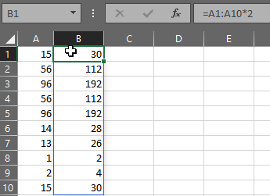
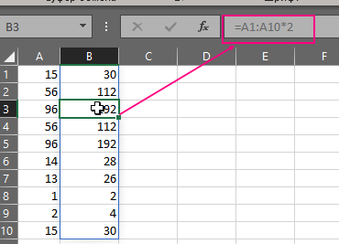
15 | 30 | Упражнения с массивами
56 | 112
96 | 192 |  | упр1
56 | 112
96 | 192
14 | 28
13 | 26 | ссылка на упраженение в вики
1 | 2 | версия эксель
2 | 4 | Microsoft® Excel® LTSC MSO (16.0.14332.20824), 64-разрядная верси
15 | 30

упр1

1. в ячейке B1 ввела знак = и выделила диапазон А1:А10

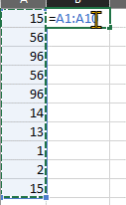

2. произвела требуемое действие - умножение на 2
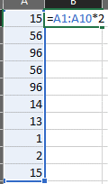

3. нажала Ctrl + Shift + Enter, в строке формул появилось {=A1:A10*2}
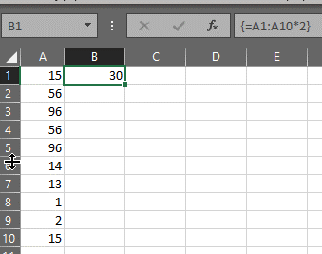

4. поместила курсор на В1 и дважды нажала Enter. Заполнились результатами вычисления ячейки В2:В10
При это вид у формулы в ячейке В1 =A1:A10*2, если переместиться в любую другую ячейку диапазона
=В2:В10, то формула также будет вида как и в ячейке В1, а именно =A1:A10*2 и при этом формула будет
неактивна для редактирования .Отредактировть форулу можно будет только в ячейке ее ввода (В1)

упражнение2 с массивами
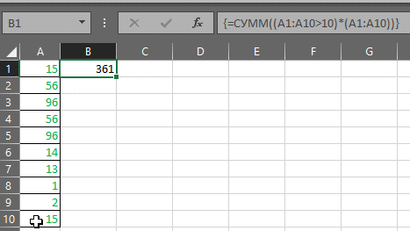
15 | 361 | результат: сумма значений больше 10 в диапазоне А1:А10
56 |  |  | Упражнения с массивами
96
56
96
14
13 |  |  | версия эксель
1 |  |  | Microsoft® Excel® LTSC MSO (16.0.14332.20824), 64-разрядная верси
2 |  |  | ссылка на упраженение в вики
15

упр2

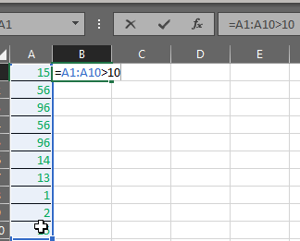
1. в ячейке B1 ввела знак = и выделила диапазон А1:А10 прописала условие выбора из диапазона >10

2. в диапазоне А1:А10 значиния которые будут соотв.условию >10 будут истинны, а значит
умножая такой результат (истина или ложь) на диапазон А1:А10 мы отбросим те значения, которые не
соответствуют условию (умножение на ложь даст нам ноль)
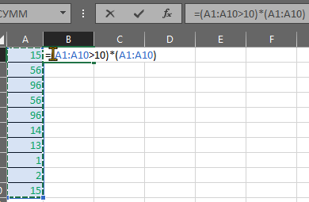

3. Теперь суммируем полченный результ - ранее мы отбросили не соответствующие условию данные
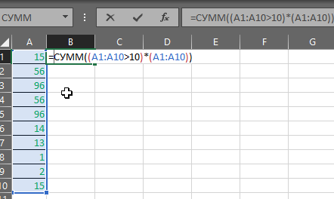

3. нажала Ctrl + Shift + Enter, в строке формул появилось {=СУММ((A1:A10>10)*(A1:A10))}
а в ячейке В1 появился результат

упражнение3 с массивами
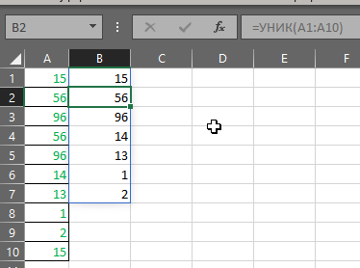
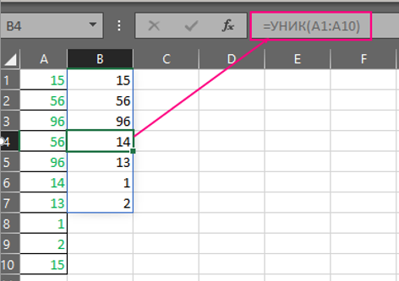
15 | 15
56 | 56
96 | 96
56 | 14
96 | 13
14 | 1 | ссылка на упраженение в вики
13 | 2
1 |  | версия эксель
2 |  | Microsoft® Excel® LTSC MSO (16.0.14332.20824), 64-разрядная верси
15

упр3

1. в ячейке B1 ввела знак = далее ввела УНИКи выделила диапазон А1:А10 , закрыла скобки

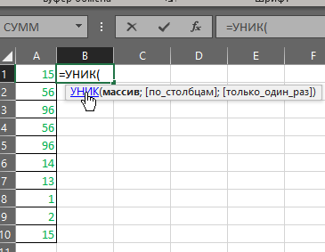

2. в ячейке B1 ввела знак = далее ввела УНИКи выделила диапазон А1:А10 , закрыла скобки

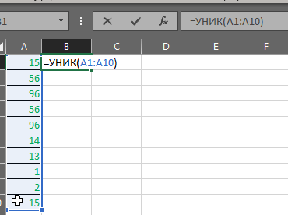

3. нажала Ctrl + Shift + Enter, в строке формул появилось {=СУММ((A1:A10>10)*(A1:A10))}
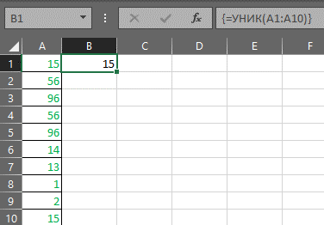

4. Дважды щелкнула левой кнопкой мыши на ячейку В1 и нажала Enter
Заполнились результатами ячейки В2:В10 - были перенесены из массива А1:А10
все уникальные значения
При это вид у формулы в ячейке В1 =УНИК(A1:A10) , если переместиться в любую другую ячейку диапазона
=В2:В7, то формула также будет вида как и в ячейке В1, а именно =A1:A10*2 и при этом формула будет
неактивна для редактирования .Отредактировть форулу можно будет только в ячейке ее ввода (В1)

